NO OPERATION
No Operations Register
Per Channel = False
DB 15 | DB 14 | DB 13 | DB 12 | DB 11 | DB 10 | DB 9 | DB 8 | DB 7 | DB 6 | DB 5 | DB 4 | DB 3 | DB 2 | DB 1 | DB 0
D15 | D14 | D13 | D12 | D11 | D10 | D9 | D8 | D7 | D6 | D5 | D4 | D3 | D2 | D1 | D0 | Byte0
0 | 0 | 0 | 0 | 0 | 0 | 0 | 0 | 0 | 0 | 0 | 0 | 0 | 0 | 0 | 0 | 0

RESET REGISTER
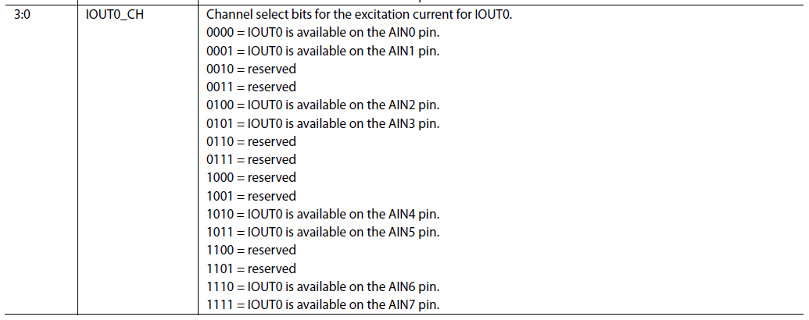
RESET Register
Address 0x01
read/write
Per Channel = False
RESERVED |  |  |  |  |  |  |  |  |  |  |  |  |  |  | RESET
D15 | D14 | D13 | D12 | D11 | D10 | D9 | D8 | D7 | D6 | D5 | D4 | D3 | D2 | D1 | D0 | Byte0
0 | 0 | 0 | 0 | 0 | 0 | 0 | 0 | 0 | 0 | 0 | 0 | 0 | 0 | 0 | 0 | 0

RESET CONFIG
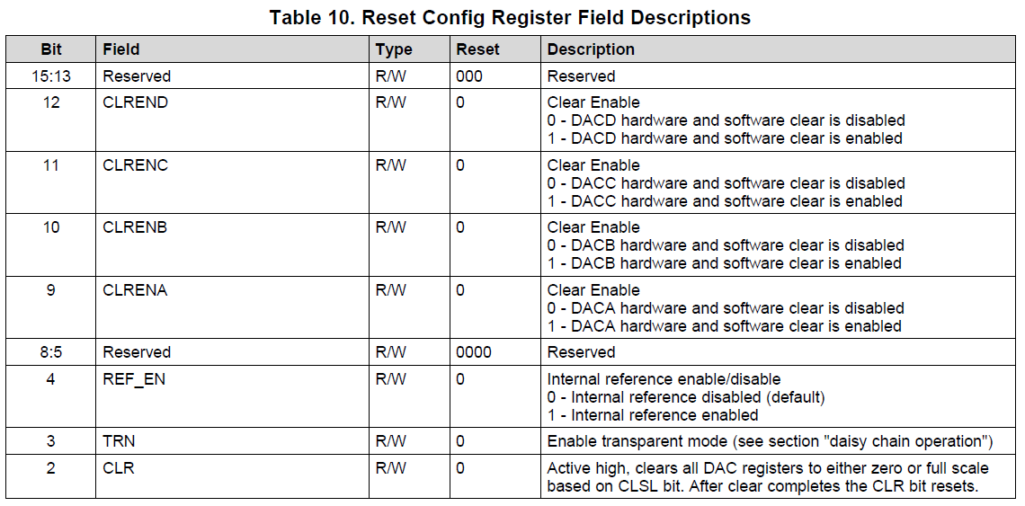
RESET CONFIG REGISTER
Address = 0x02
Power-On/Reset = 0x0000)
Read/Write
RESERVED |  |  | CLREND | CLRENC | CLRENB | CLRENA | RESERVED |  |  |  | REF_EN | TRN | CLR | POC | UBT
D15 | D14 | D13 | D12 | D11 | D10 | D9 | D8 | D7 | D6 | D5 | D4 | D3 | D2 | D1 | D0 | Byte0
0 | 0 | 0 | 0 | 0 | 0 | 0 | 0 | 0 | 0 | 0 | 1 | 0 | 0 | 0 | 0 | 10 | Enable internal reference
0 | 0 | 0 | 0 | 0 | 0 | 0 | 0 | 0 | 0 | 0 | 0 | 0 | 0 | 0 | 1 | 1 | Aliveness test
0 | 0 | 0 | 0 | 0 | 0 | 0 | 0 | 0 | 0 | 0 | 0 | 0 | 0 | 0 | 0 | 0

SELECT DAC
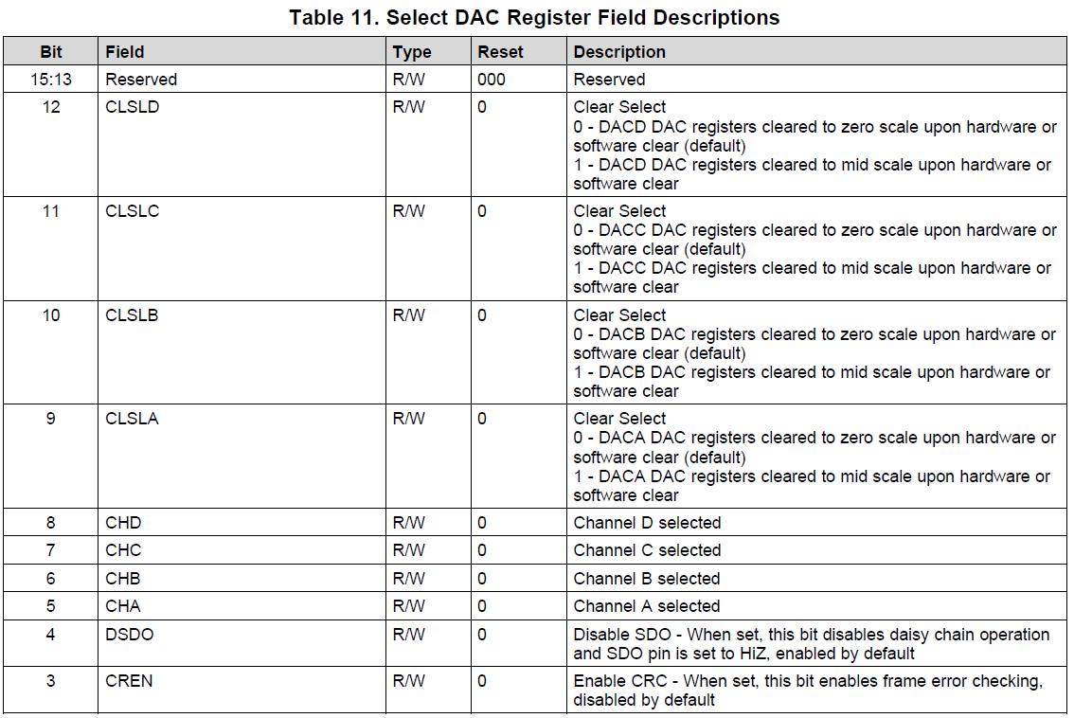
SELECT DAC REGISTER
Address = 0x03
Power-On/Reset = 0x0000)
Read/Write
Per Channel = False
RESERVED |  |  | CLSLD | CLSLC | CLSLB | CLSLA | CHD | CHC | CHB | CHA | DSDO | CREN | WPD |  | WEN
D15 | D14 | D13 | D12 | D11 | D10 | D9 | D8 | D7 | D6 | D5 | D4 | D3 | D2 | D1 | D0 | Byte0
0 | 0 | 0 | 0 | 0 | 0 | 0 | 1 | 1 | 1 | 1 | 1 | 0 | 0 | 0 | 0 | 1F0 | 496
0 | 0 | 0 | 1 | 0 | 0 | 0 | 0 | 0 | 0 | 0 | 0 | 0 | 0 | 0 | 0 | 1000 | 4096
0 | 0 | 0 | 0 | 0 | 0 | 0 | 0 | 0 | 0 | 0 | 0 | 0 | 0 | 0 | 0 | 0 | 0

CONF DAC
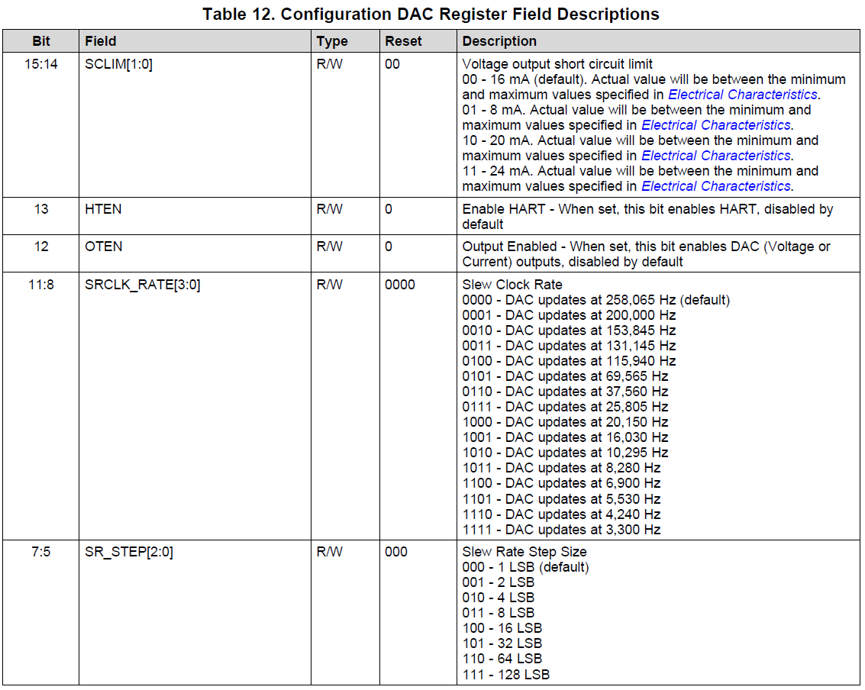
CONFIG DAC REGISTER
Address = 0x04
Power-On/Reset = 0x0000)
Read/Write
Per Channel = True
SCLIM |  | HTEN | OTEN | SRCLK_RATE |  |  |  | SR_STEP |  |  | SREN | RANGE
D15 | D14 | D13 | D12 | D11 | D10 | D9 | D8 | D7 | D6 | D5 | D4 | D3 | D2 | D1 | D0 | Byte0
0 | 0 | 0 | 1 | 0 | 0 | 0 | 0 | 0 | 0 | 0 | 0 | 0 | 1 | 0 | 0 | 1004 | Current out 3.5mA to 23.5mA, output enabled
0 | 0 | 0 | 0 | 0 | 0 | 0 | 0 | 0 | 0 | 0 | 0 | 0 | 0 | 0 | 0 | 0
0 | 0 | 0 | 0 | 0 | 0 | 0 | 0 | 0 | 0 | 0 | 0 | 0 | 0 | 0 | 0 | 0

DAC DATA
DAC DATA REGISTER
Address = 0x05
Power-On/Reset = 0x0000)
Read/Write
Per Channel = True
BIT15 | BIT14 | BIT13 | BIT12 | BIT11 | BIT10 | BIT9 | BIT8 | BIT7 | BIT6 | BIT5 | BIT4 | BIT3 | BIT2 | BIT1 | BIT0
D15 | D14 | D13 | D12 | D11 | D10 | D9 | D8 | D7 | D6 | D5 | D4 | D3 | D2 | D1 | D0 | Byte0
1 | 1 | 1 | 1 | 1 | 1 | 1 | 1 | 1 | 1 | 1 | 1 | 1 | 1 | 1 | 1 | FFFF
0 | 0 | 0 | 0 | 0 | 0 | 0 | 0 | 0 | 0 | 0 | 0 | 0 | 0 | 0 | 0 | 0
0 | 0 | 0 | 0 | 0 | 0 | 0 | 0 | 0 | 0 | 0 | 0 | 0 | 0 | 0 | 0 | 0

SELECT BUCK-BOOST
SELECT BUCK BOOST REGISTER
Address = 0x06
Power-On/Reset = 0x0000)
Read/Write
Per Channel = False
RESERVED |  |  |  |  |  |  |  |  |  |  |  | DCD | DCC | DCB | DCA
D15 | D14 | D13 | D12 | D11 | D10 | D9 | D8 | D7 | D6 | D5 | D4 | D3 | D2 | D1 | D0 | Byte0
0 | 0 | 0 | 0 | 0 | 0 | 0 | 0 | 0 | 0 | 0 | 0 | 1 | 1 | 1 | 1 | F | Select all buck-boost registers
0 | 0 | 0 | 0 | 0 | 0 | 0 | 0 | 0 | 0 | 0 | 0 | 0 | 0 | 0 | 0 | 0
0 | 0 | 0 | 0 | 0 | 0 | 0 | 0 | 0 | 0 | 0 | 0 | 0 | 0 | 0 | 0 | 0

CONFIG BUCK-BOOST
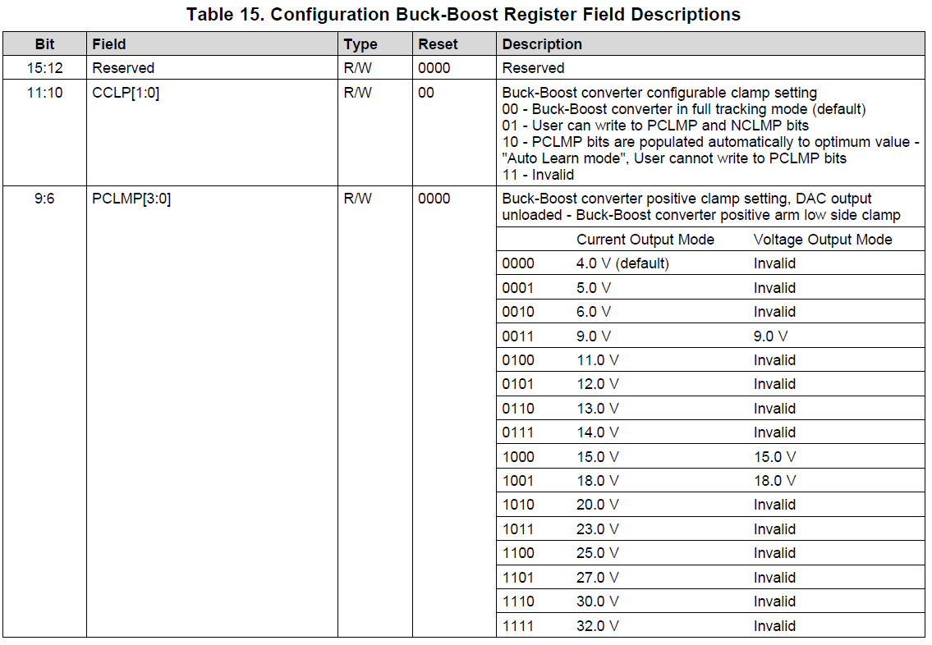
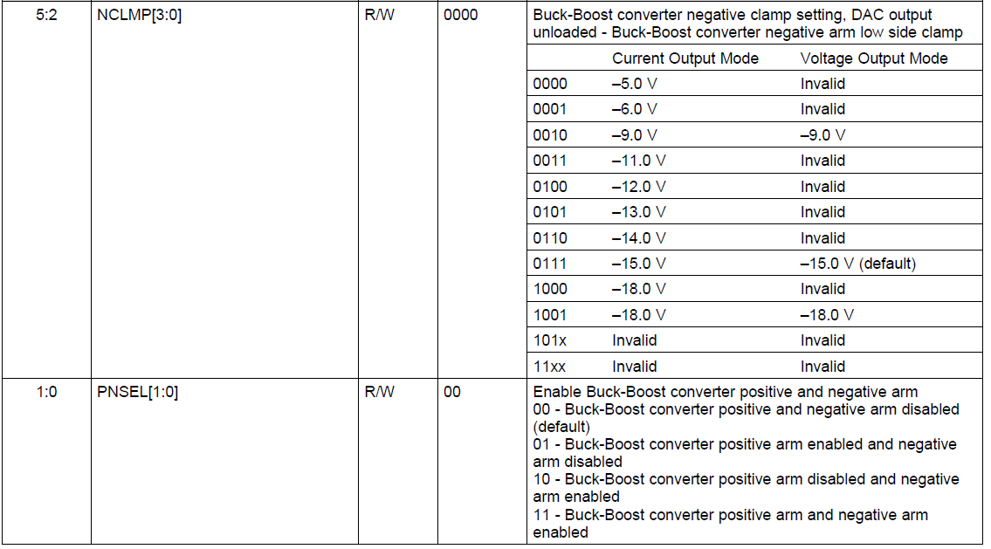
CONFIG BUCK- BOOST REGISTER
Address = 0x07
Power-On/Reset = 0x0000)
Read/Write
Per Channel = True
RESERVED |  |  |  | CCLP |  | PCLMP |  |  |  | NCLMP |  |  |  | PNSEL
D15 | D14 | D13 | D12 | D11 | D10 | D9 | D8 | D7 | D6 | D5 | D4 | D3 | D2 | D1 | D0 | Byte0
0 | 0 | 0 | 0 | 0 | 0 | 1 | 0 | 0 | 0 | 0 | 1 | 1 | 1 | 1 | 1 | 21F | Enable pos& neg arm, Pclamp=15V, full tracking mode
0 | 0 | 0 | 0 | 0 | 0 | 0 | 0 | 0 | 0 | 0 | 0 | 0 | 0 | 1 | 1 | 3
0 | 0 | 0 | 0 | 0 | 0 | 0 | 0 | 0 | 0 | 0 | 0 | 0 | 0 | 0 | 0 | 0

DAC CHAN CAL EN
DAC CHANNEL CALIBRATION ENABLE REGISTER
Address = 0x08
Power-On/Reset = 0x0000)
Read/Write
Per Channel = True
RESERVED |  |  |  |  |  |  |  |  |  |  |  |  |  |  | CLEN
D15 | D14 | D13 | D12 | D11 | D10 | D9 | D8 | D7 | D6 | D5 | D4 | D3 | D2 | D1 | D0 | Byte0
0 | 0 | 0 | 0 | 0 | 0 | 0 | 0 | 0 | 0 | 0 | 0 | 0 | 0 | 0 | 0 | 0

DAC CHAN GAIN CAL
DAC CHANNEL GAIN CALIBRATION REGISTER
Address = 0x09
Power-On/Reset = 0x0000)
Read/Write
Per Channel = True
UGAIN
D15 | D14 | D13 | D12 | D11 | D10 | D9 | D8 | D7 | D6 | D5 | D4 | D3 | D2 | D1 | D0 | Byte0
0 | 0 | 0 | 0 | 0 | 0 | 0 | 0 | 0 | 0 | 0 | 0 | 0 | 0 | 0 | 0 | 0

9

DAC CHAN OFFSET
DAC CHANNEL OFFSET CALIBRATION REGISTER
Address = 0x0A
Power-On/Reset = 0x0000)
Read/Write
Per Channel = True
UOFF
D15 | D14 | D13 | D12 | D11 | D10 | D9 | D8 | D7 | D6 | D5 | D4 | D3 | D2 | D1 | D0 | Byte0
0 | 0 | 0 | 0 | 0 | 0 | 1 | 1 | 0 | 0 | 0 | 0 | 0 | 1 | 0 | 0 | 304 | Sent | 0304
0 | 0 | 0 | 0 | 0 | 0 | 0 | 0 | 0 | 0 | 0 | 1 | 0 | 1 | 0 | 0 | 14 | Read | 1400

STATUS
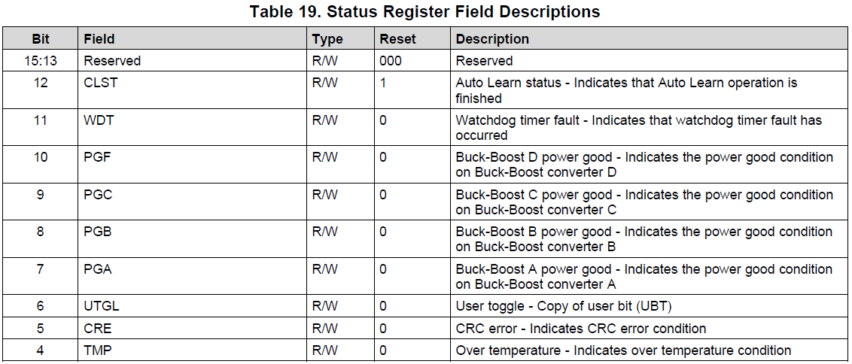
STATUS REGISTER
Address = 0x0B
Power-On/Reset = 0x1000)
Read/Write
Per Channel = False
RESERVED |  |  | CLST | WDT | PGF | PGC | PGB | PGA | UTGL | CRE | TMP | FD | FC | FB | FA
D15 | D14 | D13 | D12 | D11 | D10 | D9 | D8 | D7 | D6 | D5 | D4 | D3 | D2 | D1 | D0 | Byte0
0 | 0 | 0 | 0 | 0 | 0 | 0 | 0 | 0 | 1 | 0 | 0 | 0 | 0 | 0 | 0 | 40 | Sent
0 | 0 | 0 | 1 | 0 | 0 | 0 | 0 | 0 | 1 | 0 | 0 | 0 | 0 | 0 | 0 | 1040 | Received
0 | 0 | 0 | 0 | 0 | 0 | 0 | 0 | 0 | 0 | 0 | 0 | 0 | 0 | 0 | 0 | 0

STATUS MASK
STATUS MASK
Address = 0x0C
Power-On/Reset = 0x0000)
Read/Write
Per Channel = False
RESERVED |  |  |  | MWT | RESERVED |  |  |  |  | MCRE | MTMP | MFD | MFC | MFB | MFA
D15 | D14 | D13 | D12 | D11 | D10 | D9 | D8 | D7 | D6 | D5 | D4 | D3 | D2 | D1 | D0 | Byte0
0 | 0 | 0 | 0 | 0 | 0 | 0 | 0 | 0 | 0 | 0 | 0 | 0 | 0 | 0 | 0 | 0
0 | 0 | 0 | 0 | 0 | 0 | 0 | 0 | 0 | 0 | 0 | 0 | 0 | 0 | 0 | 0 | 0
0 | 0 | 0 | 0 | 0 | 0 | 0 | 0 | 0 | 0 | 0 | 0 | 0 | 0 | 0 | 0 | 0

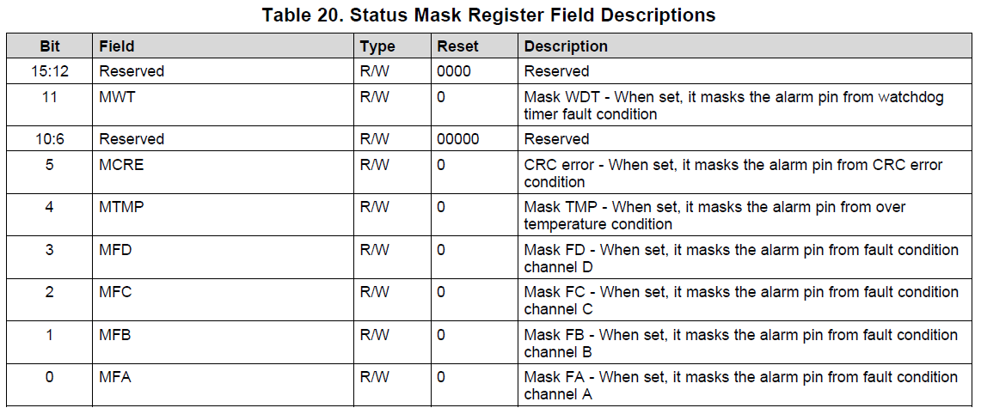

 |  |  |  |  |  |  |  | 1

ALARM ACTION
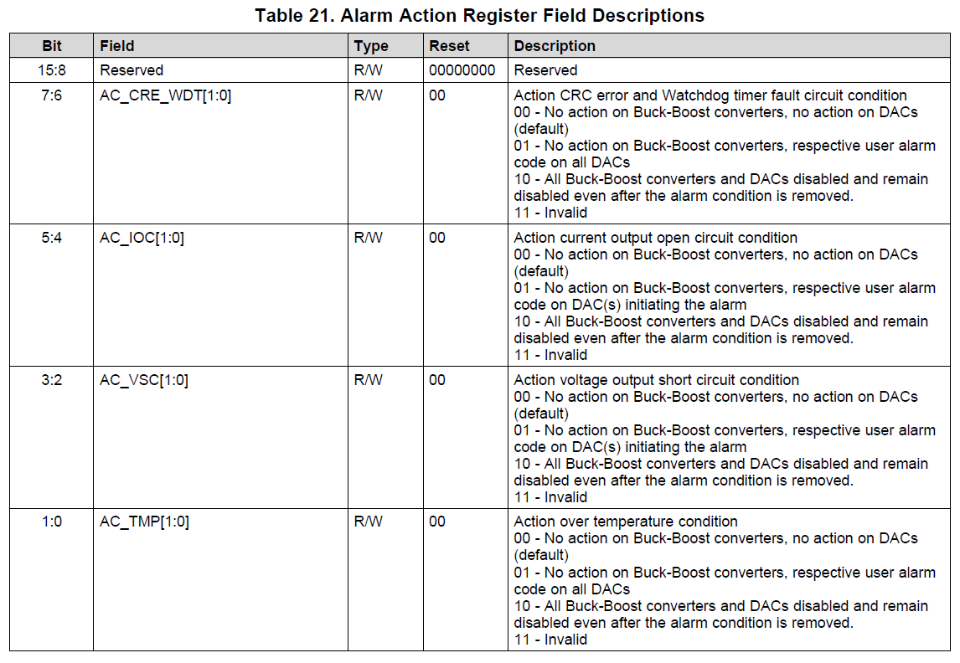
ALARM ACTION
Address = 0x0D
Power-On/Reset = 0x0000)
Read/Write
Per Channel = False
RESERVED |  |  |  |  |  |  |  | AC_CRE |  | AC_IOC |  | AC_VSC |  | AC_TMP
D15 | D14 | D13 | D12 | D11 | D10 | D9 | D8 | D7 | D6 | D5 | D4 | D3 | D2 | D1 | D0 | Byte0
0 | 0 | 0 | 0 | 0 | 0 | 0 | 0 | 0 | 0 | 0 | 0 | 0 | 0 | 0 | 0 | 0
0 | 0 | 0 | 0 | 0 | 0 | 0 | 0 | 0 | 0 | 0 | 0 | 0 | 0 | 0 | 0 | 0
0 | 0 | 0 | 0 | 0 | 0 | 0 | 0 | 0 | 0 | 0 | 0 | 0 | 0 | 0 | 0 | 0

USER ALARM CODE
USER ALARM CODE
Address = 0x0E
Power-On/Reset = 0x0000)
Read/Write
Per Channel = True
ACODE |  |  |  |  |  | HSCLMP | BIT8 | RESERVED
D15 | D14 | D13 | D12 | D11 | D10 | D9 | D8 | D7 | D6 | D5 | D4 | D3 | D2 | D1 | D0 | Byte0
0 | 0 | 0 | 0 | 0 | 0 | 0 | 0 | 0 | 0 | 0 | 0 | 0 | 0 | 0 | 0 | 0
0 | 0 | 0 | 0 | 0 | 0 | 0 | 0 | 0 | 0 | 0 | 0 | 0 | 0 | 0 | 0 | 0
0 | 0 | 0 | 0 | 0 | 0 | 0 | 0 | 0 | 0 | 0 | 0 | 0 | 0 | 0 | 0 | 0

RESERVED1
RESERVED
Address = 0x0F
Power-On/Reset = 0x0000)
Read/Write
RESERVED
D15 | D14 | D13 | D12 | D11 | D10 | D9 | D8 | D7 | D6 | D5 | D4 | D3 | D2 | D1 | D0 | Byte0
0 | 0 | 0 | 0 | 0 | 0 | 0 | 0 | 0 | 0 | 0 | 0 | 0 | 0 | 0 | 0 | 0

WRITE WATCHDOG
WRITE WATCHDOG REGISTER
Address = 0x10
Power-On/Reset = 0x0000)
Write only
Per Channel = False
RESERVED |  |  |  |  |  |  |  |  |  |  |  |  |  |  | RWD
D15 | D14 | D13 | D12 | D11 | D10 | D9 | D8 | D7 | D6 | D5 | D4 | D3 | D2 | D1 | D0 | Byte0
0 | 0 | 0 | 0 | 0 | 0 | 0 | 0 | 0 | 0 | 0 | 0 | 0 | 0 | 0 | 0 | 0

DEVICE ID
DEVICE ID REGISTER
Address = 0x11
Power-On/Reset = 0x0000)
Read only
Per Channel = False
RESERVED |  |  |  |  |  |  |  |  |  |  |  |  | DID
D15 | D14 | D13 | D12 | D11 | D10 | D9 | D8 | D7 | D6 | D5 | D4 | D3 | D2 | D1 | D0 | Hex | Dec
0 | 0 | 0 | 0 | 0 | 0 | 0 | 0 | 1 | 0 | 0 | 1 | 0 | 0 | 0 | 1 | 91 | 145 | Read Device ID Register Cmd
0 | 0 | 0 | 0 | 0 | 0 | 0 | 0 | 0 | 0 | 1 | 0 | 0 | 0 | 1 | 0 | 22 | 34 | Response
0 | 0 | 0 | 0 | 0 | 0 | 0 | 0 | 1 | 0 | 0 | 0 | 0 | 0 | 0 | 0 | 80 | 128 | Read Bit

